დუპლექსის კიბე
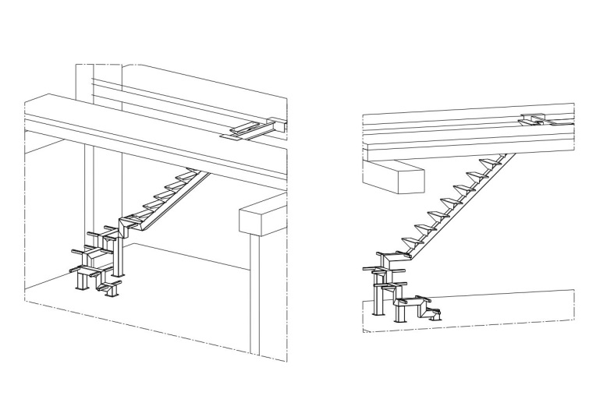
დანართი №4

 | პროდუქცია/მომსახურება | ფასი
1 | დუპლექსის კიბე
2 | მიწოდება მონტაჟი
 | ჯამი დღგ-ს ჩათვლით
 | * მიწოდება მოიცავს: ჩამოცლას და ბინებში განაწილებას, შემსყიდველმა უნდა უზრუნველყოს ტვირთის სართულებზე ასატანი ტექნიკა
 | ტექნიკური მასალა | ტექნიკური პარამეტრები
1 | რაოდენობა | 4 კოპლექტი
2 | მილკვადრატი | 120x120x4მმ
3 | მილკვადრატი | 40*40*2 მმ
4 | შველერი N14 | 140*60*5
5 | ლითონის ფურცელი | 4მმ
6 | ლითონის ფურცელი | 2.5მმ
7 | ანკერები | M 14
8 | საღებავი-გამხსნელი | სინთეთიკური

 | საქონლის მიწოდების ვადები და პირობები
 | დამზადების დრო | მონტაჟის ვადა
1
2
3
4

 | პროდუქციის ფოტოები

 | 